상품제안서
CF493 에코라이프 이코노믹 운동 헤어밴드 미끄럼 방지 땀흡수 | 상품코드: F24336

 |  |  |  |  |  |  | 02-412-0044 | www.easy1.co.kr
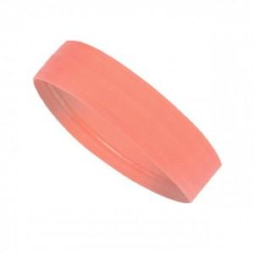

【상세/제작정보】

【인쇄/포장옵션】 | / OPP(비닐)

【공급단가】 | 수량 | 300~ | 500~ | 1,000~ | 3,000~ | 5,000~
*VAT별도 | 단가 | 2,160원 | 2,080원 | 2,000원 | 1,920원 | 1,870원

【상품 URL】 | http://www.easy1.co.kr/src/goods_detail.php?gdno=24336

